第四次
工程款支付证书
工程名称 |  | 长淮路、嵩山路等六条道路信号监控工程 |  |  |  |  | 建设单位 |  |  |  |  |  | ERP编号 |  | 5893 | 档案编号
合同金额 |  | 5,686,666.00 |  |  | 中标时间 | 2016.10.30 | 已提供工程资料 |  | 合同 中标通知书 |  |  |  | 保存地址 |  | 合肥 | 责任单位 |  | 第十大区安徽省
决算金额 |  |  |  |  | 决算时间 |  | 项目部印章 |  |  |  |  |  | 施工人 |  |  | 区域责任人 | 施迎东 | 省办负责人 | 施迎东
序号 | 经营填写 |  |  |  |  | 工程填写 | 经营填写 |  |  | 财务填写 | 经营、工程、质安填写 |  | 区域负责人 |  | 申请部门填写财务核对 |  |  | 本次支付 金额 | 剩余款项
 | 到款情况 |  |  |  |  |  | 暂列金 |  |  | 代缴税金 | 其他扣款 |  | 预留款 |  | 成本票
 | 日期 | 工程款金额 | 周转金金额 | 到款银行 | 到款账户 | 完成进度 | 比例 | 金额 | 备注 | 金额 | 金额 | 备注 | 金额 | 备注 | 供货单位 | 合同额 | 成本票额
1 | 18.6.27 | 1,800,000.00 |  | 中国银行庐江支行 | 175 202 745 165 | 70% |  |  |  | 37521.82 |  |  |  |  |  |  |  | 1,762,478.18
2 | 19.12.30 |  | 817,942.50 | 徽商银行合肥包河工业园支行 | 520684323131000002 |  |  |  |  |  |  | 手续费100已付公司 |  |  | 杭州海康威视科技有限公司 |  |  | 817,942.50
3 | 21.2.5 | 1,100,000.00 |  | 中国银行蜀山支行 | 175 257 190 682 | 100% | 0.0% |  |  | 1105.6 | 200.00 | 转账手续费 |  |  | 安徽融畅智能科技有限公司 |  |  | 911,000.00
 |  | 200,000.00 |  | 中国银行蜀山支行 | 175 257 190 682 | 100% | 0.0% |  |  | 26715.6 |  |  |  |  | 合肥融通建设工程有限公司 |  |  | 360,978.80
 | 本 次
4 | 21.9.18 | 110,000.00 |  | 中国银行蜀山支行 | 175 257 190 682 | 100% |  | 0.00 |  | 39372.57 | 200.00 | 转账手续费 |  |  | 安徽融畅智能科技有限公司 |  |  | 820,610.00
 | 21.10.12 | 1,000,000.00 |  | 中国银行蜀山支行 | 175 257 190 682 | 100% |  |  |  |  |  |  |  |  | 合肥融通建设工程有限公司 |  |  | 589,817.43
 | 21.10.29 | 340,000.00 |  | 中国银行蜀山支行 | 175 257 190 682 | 100%

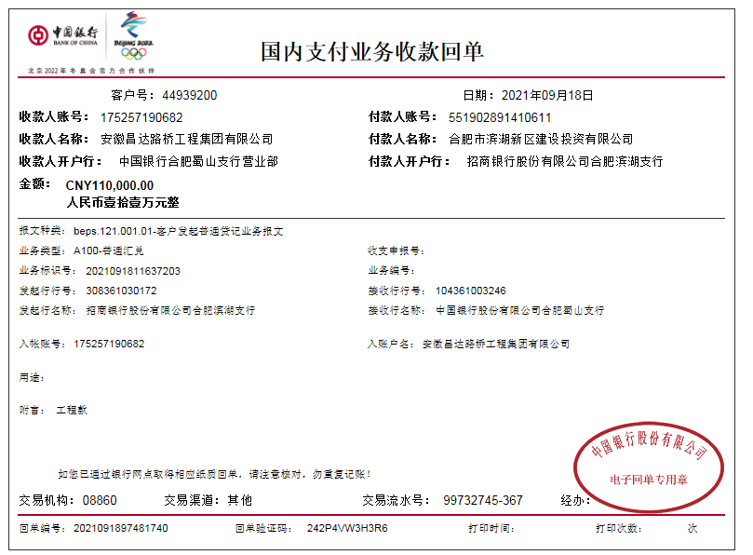
合计 |  | 4550000 | 817942.50 |  |  |  | - | 0.00 |  | 104,715.59 | 400.00 | - | 0.00 | - | - |  |  | 5,262,826.91 | 0.00
本次结算、支付明细 |  | 应支付金额 |  |  | 1410427.43 |  | 本次支付金额 |  |  |  |  | 小写 | 1,410,427.43
 |  | 已支付金额 |  |  | 0.00 |  |  |  |  |  |  | 大写 | 壹佰肆拾壹万零肆佰贰拾柒元肆角叁分
